Materyal-metod
KİT ADI | TÜR | MARKA | CAT. NO | Yöntem | Kullanılan Cihaz
NTL(Natıve Thiol) | Universal | REL ASSAY | RL0185 | Kolorimetrik | MINDRAY BS-400

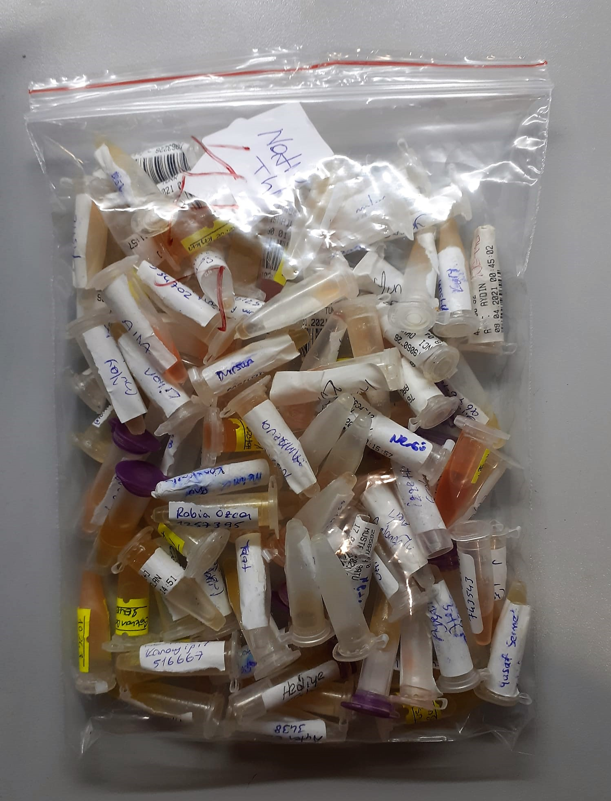
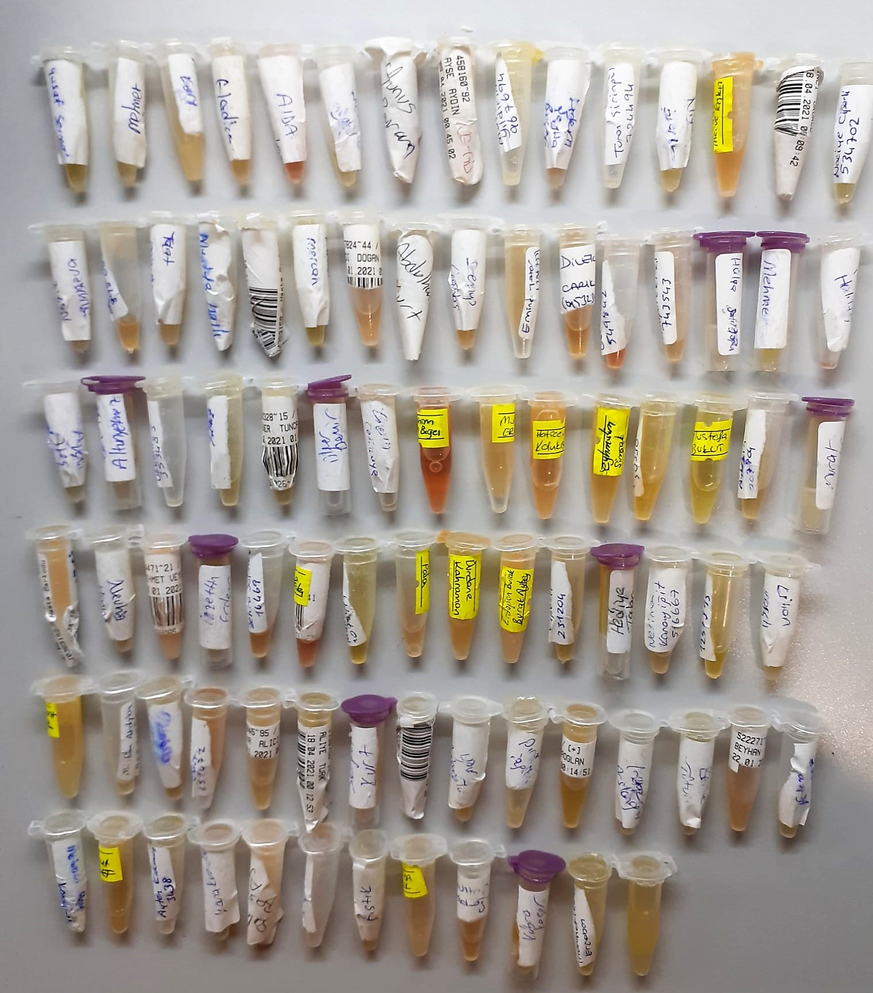

Native Thiol
Thiols interact with 5, 5’-dithiobis-(2-nitrobenzoic acid) (DTNB), forming a highly colored
anion with maximum peak at 412 nm. The developed absorbance is proportional to nativel thiol
content of the sample.

